SECUENCIA_SOFTWARE
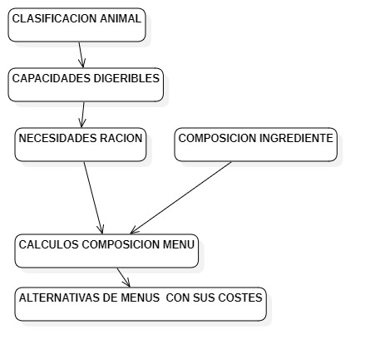
ORDEN DE DESARROLLO DEL SOFTWARE

CLASES_ARCHIVOS
